サイトの選択
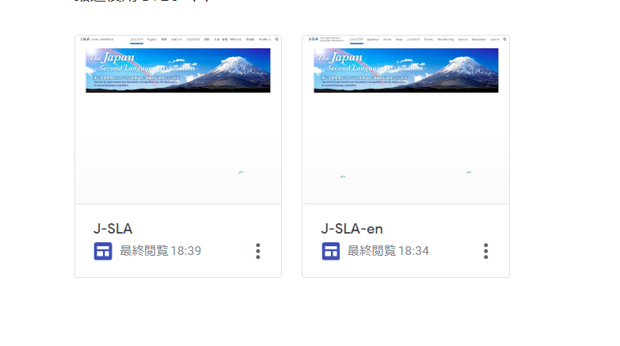
まずはサイトを選択します。
Googleアカウントでログインして、「サイト」を開きます
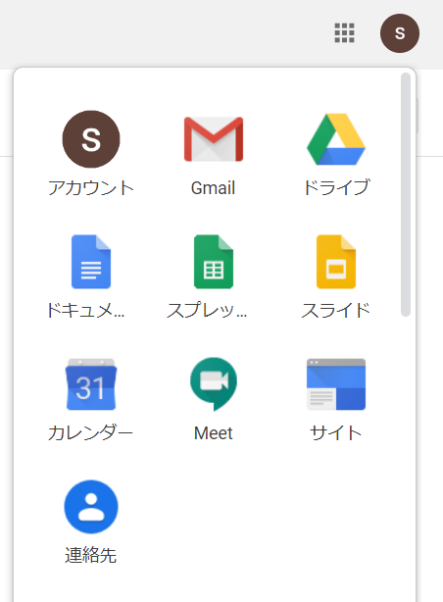

新しいGoogleサイトをクリックします

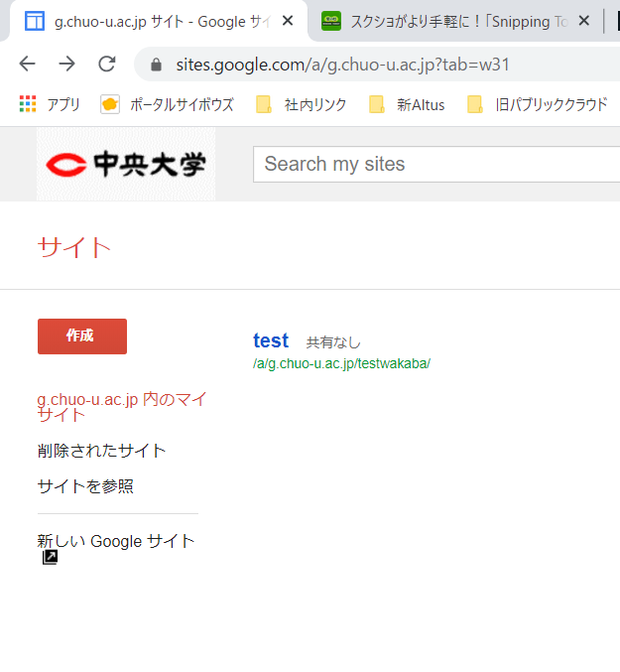

「J-SLA」が日本語サイト、「J-SLA-en」が英語版サイトです

お知らせ（News）の投稿
お知らせ（News）の投稿
Newsの投稿では、以下の手順で行います。日本語版と英語版のサイトは連動していませんので、別々に作業する必要があります。

目次
 | 1 | ページの追加
 | 2 | お知らせトップページへのリンクの追加
 | 3 | トップページへのリンクの追加

以下、日本語ページの例で説明します。

1.ページの追加

 | GoogleドライブのHP更新マニュアルの日本語版_新HP_お知らせ更新方法-1.movを参照してください
 | 上記が見られない場合はこちらでご確認ください。https://youtu.be/qHo5uJ64Vs4
以下は参考程度です。
画面右端のページタブをクリック

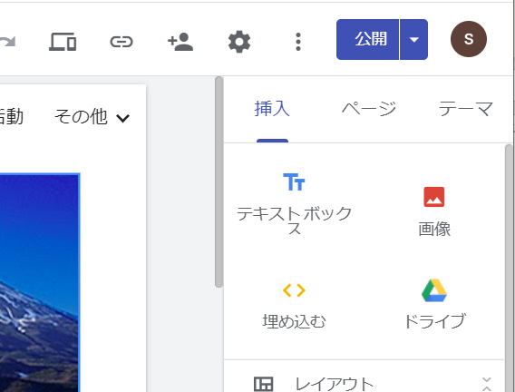

お知らせの一番上のお知らせの右端の・・・のマークをクリック
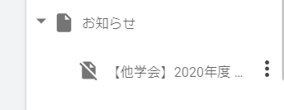

 | 「ページのコピーを作成」をクリックします
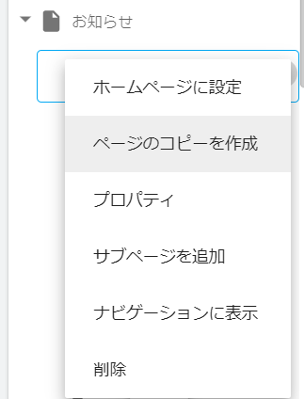

 | 名前を入力して「完了」をクリックします。 |  | ここでの名前はURLの一部になり、文字数制限があります。特に英語は制限文字数をオーバーしがちなので、適当なところで区切ってください。
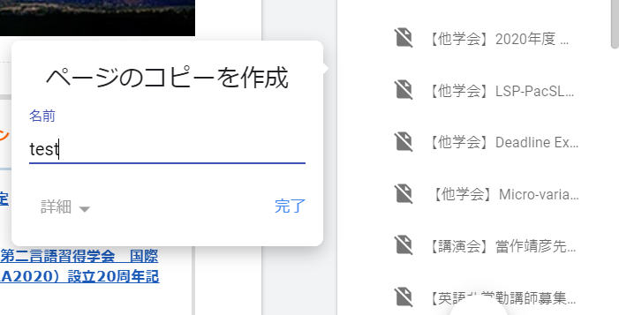

 | しばらく待つと以下のようなページが作成されます。
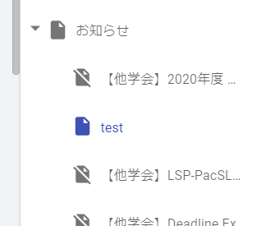

 | 元のコピー元の記事の内容が入ってしまっているので、編集してください。
 | 特に保存ボタンはありません。自動的に随時保存されます。
 | テキストの種類は以下のような画面で変更できます。 |  |  | 太字やイタリックは利用できますが、フォントや文字の大きさ、下線などは利用できません。どうしても利用したい場合はHTMLタグを書くことで利用できます。

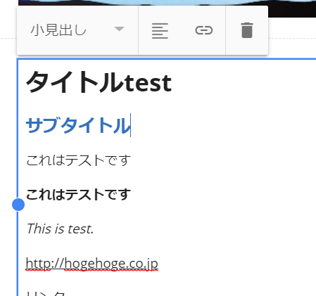

タイトルは「見出し」に設定し、黒文字で大きめに表示されます

サブタイトルは「小見出し」に設定し、青文字で表示されます

本文はこれくらいの大きさです。

 | 画像やファイルの追加は別シートのマニュアルを参考にしてください

2.お知らせトップページへのリンクの追加

 | GoogleドライブのHP更新マニュアルの日本語版_新HP_お知らせ更新方法-2.movを参照してください
 |  | 上記が見られない場合はこちらでご確認ください。https://youtu.be/_eHkxqtWjOc

3.トップページへのリンクの追加

 | GoogleドライブのHP更新マニュアルの日本語版_新HP_お知らせ更新方法-2.movを参照してください

 |  | 上記が見られない場合はこちらでご確認ください。https://youtu.be/_eHkxqtWjOc

3.トップページの変更

画像の追加

画像の追加

 | 画面右端の「挿入」タブから「画像」を選択します

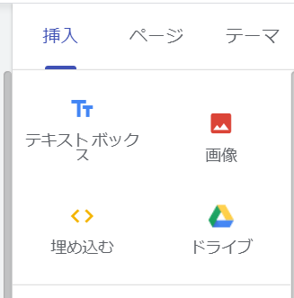

 | Googleドライブに保存してある画像からも選ぶことができますが、ここではPCのローカルフォルダから画像を取ってきます
 | アップロードを選びます

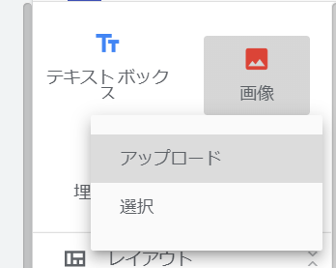

 | このように画像が貼り付けられます。トリミングやリンクを貼り付けることもできます。

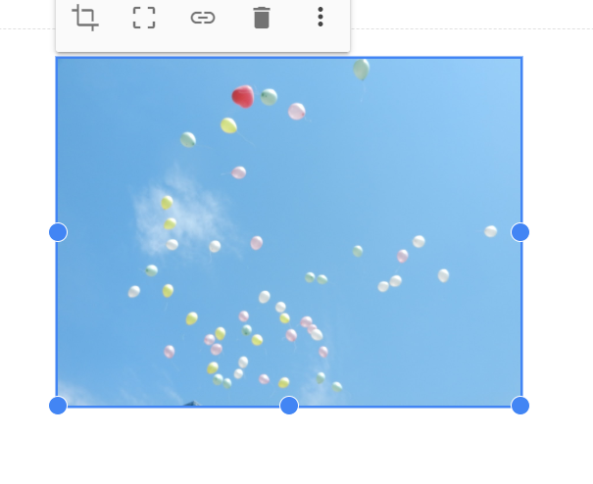

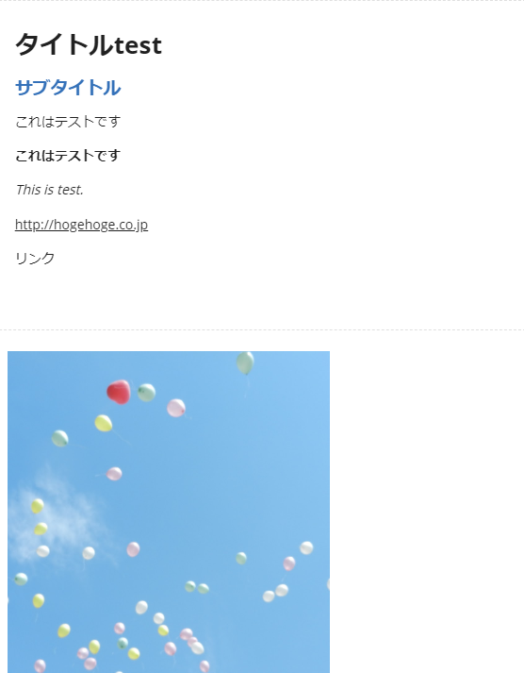

 | クリックしてドラッグなどをすると
 | 画像を動かしたり、大きさを変えたりできます

